Ein Tippschein
ADwin-TIPPschein |  |  |  | Name: |  |  |  |  |  | gelbe Felder werden berechnet
SK ADmira Linz |  |  |  |  |  |  |  |  |  | Punkte - Spiel | Torverhältnis
Kampfmannschaft |  |  |  |  | Tippschein senden an: | ADwin@der-ball-ist-rund.net
Herbst |  | 2026 |  |  |  | Ergebnis
Einsatz: |  |  | € 10 |  | Achtung: 1. Eintrag beim Torverhältnis ist immer der SK ADmira! | ADmira | Gegner | Tipp | Punkte
BEZIRKSLIGA OST
Spiel | Tabelle OÖFV |  |  |  | gegen | . : . |  |  | kompl.
1 | Heim | 1900-01-06 | 2026-08-14 | 19:30:00 | ASKÖ Leonding
2 | Auswärts | 1900-01-07 | 2026-08-22 | 17:00:00 | Saxen
3 | Heim | 1900-01-06 | 2026-08-28 | 19:00:00 | Blaue Elf Linz
4 | Auswärts | 1900-01-01 | 2026-09-06 | 16:00:00 | Hofkirchen i.T.
5 | Heim | 1900-01-06 | 2026-09-11 | 20:00:00 | ATSV Neuzeug
6 | Auswärts | 1900-01-06 | 2026-09-18 | 19:30:00 | Mitterkrichen
7 | Heim | 1900-01-06 | 2026-09-25 | 19:00:00 | SPV Kematen-Piberbach
8 | Auswärts | 1900-01-07 | 2026-10-03 | 18:00:00 | Amateure Steyr
9 | Heim | 1900-01-06 | 2026-10-09 | 19:00:00 | Bad Hall
10 | Auswärts | 1900-01-07 | 2026-10-17 | 15:00:00 | Doppl-Hart
11 | Auswärts | 1900-01-07 | 2026-10-24 | 14:30:00 | Adlwang
12 | Heim | 1900-01-07 | 2026-10-31 | 14:30:00 | SC St. Valentin
13 | Auswärts | 1900-01-07 | 2026-11-07 | 14:00:00 | Schiedlberg
13 | Runden | 13 | Spiele |  | Herbst |  |  |  |  | 0
Tabellenrang der ADmira nach Ende der Meisterschaft |  |  |  | Herbst 2026 |  |  | <= Bitte Rang eintragen |  |  | S | 0
Punkte der ADmira nach Ende der Meisterschaft |  |  |  | Herbst 2026 |  |  |  |  | Wenn kein Eintrag, automatische Berechnung | U | 0
Torverhältnis der ADmira nach Ende der Meisterschaft |  |  |  | Herbst 2026 |  |  |  |  |  | N | 0
 |  |  |  |  |  | gesch. | erhalt.

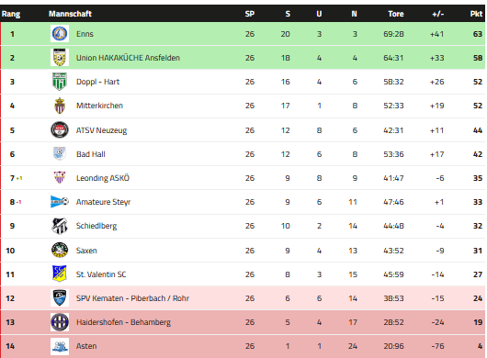
Ranglistenabfrage: |  | https://adwin.dynv6.net/ |  |  | Tippschein senden an: | ADwin@der-ball-ist-rund.net
Auswertung : |  |  |  | Punkte |  |  |  | letzte Tabelle Bez.Liga OST
1/2/X = S/V/U |  |  |  | 3
genaues Ergebnis |  |  |  | 6
geschossene Tore Admira |  |  |  | 6
geschossene Tore Gegner |  |  |  | 6
Total Punkte alle Spiele |  |  |  | 273
Zusatzpunkte am Ende der H/FJ-Meisterschaft
Richtiger Rang Ende Meisterschaft |  |  |  | 12
Richtige Punkte Ende Meisterschaft |  |  |  | 15
Richtige Summe geschossene Tore |  |  |  | 15
Richtige Summe erhaltene Tore |  |  |  | 15
Richtiges Endtorverhältnis |  |  |  | 30
Total Zusatzpunkte |  |  |  | 87
Max. Höchstpunkteanzahl inkl. Zusatzpunkte |  |  |  | 360

Auszahlung :
50% -> SK ADmira Linz / Nachwuchs
50% Ausschüttung auf die Person/en |  |  |  |  | Tabelle Frühjahr 2026
mit der höchst erreichten Punkteanzahl |  |  |  |  | https://www.ofv.at/ofv/Bewerb/226381?Bezirksliga-Ost

Mehrere Tippscheine
0 | Torverhältnis | Tipp Nr. | 1 |  | 2 |  | 3 |  | 4 |  | 5 |  | 6 |  | 7 |  | 8 |  | 9 |  | 10 |  | 11 |  | 12 |  | 13 |  | 14 |  | 15 |  | 16 |  | 17 |  | 18 |  | 19 |  | 20 |  | 21 |  | 22 |  | 23 |  | 24 |  | 25 |  | 26 |  | 27 |  | 28 |  | 29 |  | 30 |  | 31 |  | 32 |  | 33 |  | 34 |  | 35 |  | 36 |  | 37 |  | 38 |  | 39 |  | 40 |  | 41 |  | 42 |  | 43 |  | 44 |  | 45 |  | 46 |  | 47 |  | 48 |  | 49 |  | 50
0 | 0 | Name | 0
 | 0 | Mail-Adresse | 0
 |  |  | AD | Gegner | AD | Gegner | AD | Gegner | AD | Gegner | AD | Gegner | AD | Gegner | AD | Gegner | AD | Gegner | AD | Gegner | AD | Gegner | AD | Gegner | AD | Gegner | AD | Gegner | AD | Gegner | AD | Gegner | AD | Gegner | AD | Gegner | AD | Gegner | AD | Gegner | AD | Gegner | AD | Gegner | AD | Gegner | AD | Gegner | AD | Gegner | AD | Gegner | AD | Gegner | AD | Gegner | AD | Gegner | AD | Gegner | AD | Gegner | AD | Gegner | AD | Gegner | AD | Gegner | AD | Gegner | AD | Gegner | AD | Gegner | AD | Gegner | AD | Gegner | AD | Gegner | AD | Gegner | AD | Gegner | AD | Gegner | AD | Gegner | AD | Gegner | AD | Gegner | AD | Gegner | AD | Gegner | AD | Gegner | AD | Gegner | AD | Gegner
1 | Heim | ASKÖ Leonding | 0 | 0
2 | Auswärts | Saxen | 0 | 0
3 | Heim | Blaue Elf Linz | 0 | 0
4 | Auswärts | Hofkirchen i.T. | 0 | 0
5 | Heim | ATSV Neuzeug | 0 | 0
6 | Auswärts | Mitterkrichen | 0 | 0
7 | Heim | SPV Kematen-Piberbach | 0 | 0
8 | Auswärts | Amateure Steyr | 0 | 0
9 | Heim | Bad Hall | 0 | 0
10 | Auswärts | Doppl-Hart | 0 | 0
11 | Auswärts | Adlwang | 0 | 0
12 | Heim | SC St. Valentin | 0 | 0
13 | Auswärts | Schiedlberg | 0 | 0

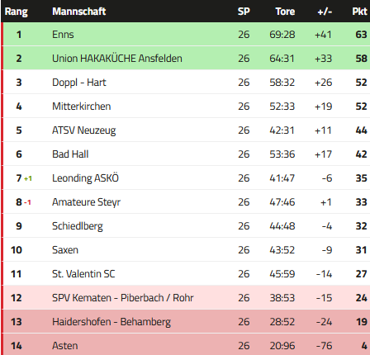
 |  | Tabellenrang der ADmira nach Ende der Meisterschaft Herbst 2026 | 0 |  | 0 |  | 0 |  | 0 |  | 0 |  | 0 |  | 0 |  | 0 |  | 0 |  | 0 |  | 0 |  | 0 |  | 0 |  | 0 |  | 0 |  | 0 |  | 0 |  | 0 |  | 0 |  | 0 |  | 0 |  | 0 |  | 0 |  | 0 |  | 0 |  | 0 |  | 0 |  | 0 |  | 0 |  | 0 |  | 0 |  | 0 |  | 0 |  | 0 |  | 0 |  | 0 |  | 0 |  | 0 |  | 0 |  | 0 |  | 0 |  | 0 |  | 0 |  | 0 |  | 0 |  | 0 |  | 0 |  | 0 |  | 0 |  | 0
 |  | Punkte der ADmira nach Ende der Meisterschaft Herbst 2026 | 13 |  | 0 |  | 0 |  | 0 |  | 0 |  | 0 |  | 0 |  | 0 |  | 0 |  | 0 |  | 0 |  | 0 |  | 0 |  | 0 |  | 0 |  | 0 |  | 0 |  | 0 |  | 0 |  | 0 |  | 0 |  | 0 |  | 0 |  | 0 |  | 0 |  | 0 |  | 0 |  | 0 |  | 0 |  | 0 |  | 0 |  | 0 |  | 0 |  | 0 |  | 0 |  | 0 |  | 0 |  | 0 |  | 0 |  | 0 |  | 0 |  | 0 |  | 0 |  | 0 |  | 0 |  | 0 |  | 0 |  | 0 |  | 0 |  | 0
 |  | Torverhältnis der ADmira nach Ende der Meisterschaft Herbst 2026 | 0 | 0 | 0 | 0 | 0 | 0 | 0 | 0 | 0 | 0 | 0 | 0 | 0 | 0 | 0 | 0 | 0 | 0 | 0 | 0 | 0 | 0 | 0 | 0 | 0 | 0 | 0 | 0 | 0 | 0 | 0 | 0 | 0 | 0 | 0 | 0 | 0 | 0 | 0 | 0 | 0 | 0 | 0 | 0 | 0 | 0 | 0 | 0 | 0 | 0 | 0 | 0 | 0 | 0 | 0 | 0 | 0 | 0 | 0 | 0 | 0 | 0 | 0 | 0 | 0 | 0 | 0 | 0 | 0 | 0 | 0 | 0 | 0 | 0 | 0 | 0 | 0 | 0 | 0 | 0 | 0 | 0 | 0 | 0 | 0 | 0 | 0 | 0 | 0 | 0 | 0 | 0 | 0 | 0 | 0 | 0 | 0 | 0 | 0 | 0

Spiel |  |  | Punkte |  | Punkte |  | Punkte |  | Punkte |  | Punkte |  | Punkte |  | Punkte |  | Punkte |  | Punkte |  | Punkte |  | Punkte |  | Punkte |  | Punkte |  | Punkte |  | Punkte |  | Punkte |  | Punkte |  | Punkte |  | Punkte |  | Punkte |  | Punkte |  | Punkte |  | Punkte |  | Punkte |  | Punkte |  | Punkte |  | Punkte |  | Punkte |  | Punkte |  | Punkte |  | Punkte |  | Punkte |  | Punkte |  | Punkte |  | Punkte |  | Punkte |  | Punkte |  | Punkte |  | Punkte |  | Punkte |  | Punkte |  | Punkte |  | Punkte |  | Punkte |  | Punkte |  | Punkte |  | Punkte |  | Punkte |  | Punkte |  | Punkte
1 |  |  | 1
2 |  |  | 1
3 |  |  | 1
4 |  |  | 1
5 |  |  | 1
6 |  |  | 1
7 |  |  | 1
8 |  |  | 1
9 |  |  | 1
10 |  |  | 1
11 |  |  | 1
12 |  |  | 1
13 |  |  | 1
Summe |  |  | 13 |  | 0 |  | 0 |  | 0 |  | 0 |  | 0 |  | 0 |  | 0 |  | 0 |  | 0 |  | 0 |  | 0 |  | 0 |  | 0 |  | 0 |  | 0 |  | 0 |  | 0 |  | 0 |  | 0 |  | 0 |  | 0 |  | 0 |  | 0 |  | 0 |  | 0 |  | 0 |  | 0 |  | 0 |  | 0 |  | 0 |  | 0 |  | 0 |  | 0 |  | 0 |  | 0 |  | 0 |  | 0 |  | 0 |  | 0 |  | 0 |  | 0 |  | 0 |  | 0 |  | 0 |  | 0 |  | 0 |  | 0 |  | 0 |  | 0

